FYZIKA
Příloha č. 3 - položkový rozpočet (opravený)/ Příloha č. 1 Kupní smlouva

NÁZEV PROJEKTU: Dodávka kancelářského nábytku.

Č. | Položka | Popis položky | Jednotka | Množství ks | Cena za kus bez DPH | Celková cena bez DPH | Referenční obrázek
1 | 1A - STŮL PRACOVNÍ BEZ ZÁSUVEK | - vnější rozměr 750x1800x800 mm (VxŠxH) - šedá rámová kovová podnož se spojovacími profily, povrchová úprava komaxit světle šedá, profil min. 50x50 mm se skrytou rektifikací - stolová deska DTD-L 25mm, ABS hrany 2mm, barva šedá Egger U708 - na levé straně stolu dřevěná boční deska DTD-L 18mm, barva Egger U732, ABS 1mm (deska není na ilustračním obrázku) - cena vč. dopravy a instalace - popis doplňuje schéma a dispozice | ks | 2 | 0.00 Kč | 0.00 Kč
 | 1B - STŮL PRACOVNÍ BEZ ZÁSUVEK | - vnější rozměr 750x1800x800 mm (VxŠxH) - šedá rámová kovová podnož se spojovacími profily, povrchová úprava komaxit světle šedá, profil min. 50x50 mm se skrytou rektifikací - stolová deska DTD-L 25mm, ABS hrany 2mm, barva šedá Egger U708 - na pravé straně stolu dřevěná boční deska DTD-L 18mm, barva Egger U732, ABS 1mm (deska není na ilustračním obrázku) - cena vč. dopravy a instalace - popis doplňuje schéma a dispozice | ks | 2 | 0.00 Kč | 0.00 Kč
Uchazeč doloží podrobnou technickou specifikaci výrobku, kterým hodlá zakázku plnit.
2 | KONTEJNER ZÁSUVKOVÝ NA KOLEČKÁCH | - vnější rozměr 600x470x550 mm (VxŠxH) - korpus lepený z DTD-L 18mm, barva Egger U708, hrany ABS 1mm - čela zásuvek DTD-L 18mm, barva Egger U732, hrany ABS 2mm - pohledová pevná záda - 4 zásuvky stejných rozměrů s kovovou dvojitou bočnicí, celovýsuvné s tlumeným dovřením, horní zásuvka uzamykatelná s cylindrickým s zámkem vč. výměnné vložky - kovová úchytka s min. roztečí 128 mm - cena vč. dopravy a instalace - popis doplňuje schéma a dispozice | ks | 5 | 0.00 Kč | 0.00 Kč
Uchazeč doloží podrobnou technickou specifikaci výrobku, kterým hodlá zakázku plnit.
3 | SKŘÍŇ KANCELÁŘSKÁ KOMBINOVANÁ | - vnější rozměr 1820x800x450mm (VxŠxH) - korpus lepený z DTD-L 18mm, nepohledová záda MDF 3mm v drážce, sokl 40 mm, barva Egger U708, hrany ABS 1mm, skrytá kovová rektifikace +25mm, seřízení z vnitřní strany boku korpusu - dolní díl: - uzavřená dvoudvéřová, barva dvířek Egger U732 - 2x přestavitelné police - zajištění proti výsuvu - miskové závěsy s integrovaným tlumením - kovová úchytka s min. roztečí 128mm - bez zámku - horní díl: - otevřená - 1x přestavitelná police - zajištění proti výsuvu - cena vč. dopravy a instalace - popis doplňuje schéma a dispozice | ks | 7 | 0.00 Kč | 0.00 Kč | 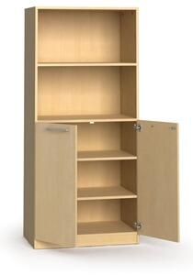
Uchazeč doloží podrobnou technickou specifikaci výrobku, kterým hodlá zakázku plnit.
4 | SKŘÍŇ KANCELÁŘSKÁ KOMBINOVANÁ | - vnější rozměr 1820x800x450mm (VxŠxH) - korpus lepený z DTD-L 18mm, nepohledová záda MDF 3mm v drážce, sokl 40 mm, barva Egger U708, hrany ABS 1mm, skrytá kovová rektifikace +25mm, seřízení z vnitřní strany boku korpusu - dolní díl: - uzavřená dvoudvéřová, barva dvířek Egger U732 - 2x přestavitelné police - zajištění proti výsuvu - miskové závěsy s integrovaným tlumením - kovová úchytka s min. roztečí 128mm - bez zámku - horní díl: - uzavřená dvoudvéřová, barva dvířek Egger U732 - 1x přestavitelná police - zajištění proti výsuvu - miskové závěsy s integrovaným tlumením - kovová úchytka s min. roztečí 128mm - bez zámku - cena vč. dopravy a instalace - popis doplňuje schéma a dispozice | ks | 1 | 0.00 Kč | 0.00 Kč | 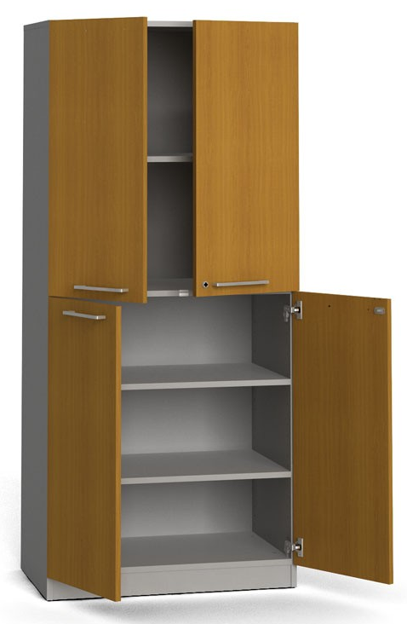

5 | SKŘÍŇKA KANCELÁŘSKÁ JEDNODVÉŘOVÁ | - vnější rozměr s návazností výšky dle vizualizace, šířka 400mm, hloubka 450mm - korpus lepený z DTD-L 18mm, DTD-L Egger U708, hrany ABS 1mm - nepohledová záda MDF 3mm v drážce - sokl 40 mm - dveře DTD-L 18mm, barva Egger U732, hrany ABS 2mm - skrytá kovová rektifikace +25mm, seřízení z vnitřní strany boku korpusu - 1x přestavitelná police - zajištění proti výsuvu - miskové závěsy s integrovaným tlumením - kovová úchytka s min. roztečí 128mm - bez zámku - cena vč. dopravy a instalace - popis doplňuje schéma a dispozice | ks | 1 | 0.00 Kč | 0.00 Kč | 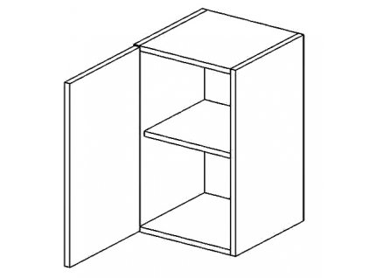
Uchazeč doloží podrobnou technickou specifikaci výrobku, kterým hodlá zakázku plnit.
6 | SKŘÍŇKA KANCELÁŘSKÁ DVOUDVÉŘOVÁ | - vnější rozměr s návazností výšky dle vizualizace, šířka 800mm, hloubka 450mm - korpus lepený z DTD-L 18mm, DTD-L Egger U708, hrany ABS 1mm - nepohledová záda MDF 3mm v drážce - sokl 40 mm - dveře DTD-L 18mm, barva Egger U732, hrany ABS 2mm - skrytá kovová rektifikace +25mm, seřízení z vnitřní strany boku korpusu - 1x přestavitelná police - zajištění proti výsuvu - miskové závěsy s integrovaným tlumením - kovová úchytka s min. roztečí 128mm - bez zámku - cena vč. dopravy a instalace - popis doplňuje schéma a dispozice | ks | 2 | 0.00 Kč | 0.00 Kč | 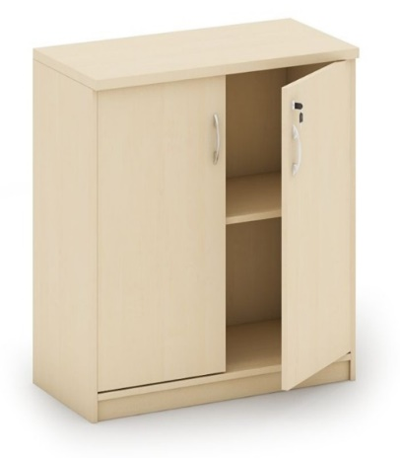

7 | SKŘÍŇ KANCELÁŘSKÁ POLICOVÁ OTEVŘENÁ | - vnější rozměr 1820x800x450mm (VxŠxH) - korpus lepený z DTD-L 18mm, nepohledová záda MDF 3mm v drážce, sokl 40 mm, barva Egger U708, hrany ABS 1mm, skrytá kovová rektifikace +25mm, seřízení z vnitřní strany boku korpusu - 4x přestavitelné police - zajištění proti výsuvu - cena vč. dopravy a instalace - popis doplňuje schéma a dispozice | ks | 1 | 0.00 Kč | 0.00 Kč

8 | SKŘÍŇ KANCELÁŘSKÁ POLICOVÁ DVOUDVÉŘOVÁ | - vnější rozměr 1820x800x450mm (VxŠxH) - korpus lepený z DTD-L 18mm, nepohledová záda MDF 3mm v drážce, sokl 40 mm, barva Egger U708, hrany ABS 1mm, skrytá kovová rektifikace +25mm, seřízení z vnitřní strany boku korpusu - dveře DTD-L 18mm, barva Egger U732, hrany ABS 2mm - 4x přestavitelné police - zajištění proti výsuvu - miskové závěsy s integrovaným tlumením - kovová úchytka s min. roztečí 128mm - bez zámku - cena vč. dopravy a instalace - popis doplňuje schéma a dispozice | ks | 2 | 0.00 Kč | 0.00 Kč

20 cm
20 cm
9 | SKŘÍŇ ŠATNÍ S POLICEMI A ZÁVĚSNÝM SYSTÉMEM NA RAMÍNKA | - vnější rozměr 1820x800x450mm (VxŠxH) - korpus lepený z DTD-L 18mm, nepohledová záda MDF 3mm v drážce, sokl 40 mm, barva Egger U708, hrany ABS 1mm, skrytá kovová rektifikace +25mm, seřízení z vnitřní strany boku korpusu - dveře DTD-L 18mm, barva Egger U732, hrany ABS 2mm - 2x pevně ukotvoené police (první 200 mm shora, druhá 200 mm zdola) - miskové závěsy s integrovaným tlumením - kovová úchytka s min. roztečí 128mm - bez zámku - závěsný systém na ramínka s vysunutím směrem ven umístěný na středu - cena vč. dopravy a instalace - popis doplňuje schéma a dispozice | ks | 2 | 0.00 Kč | 0.00 Kč | 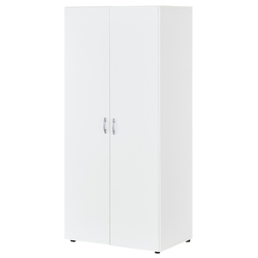

10 | SKŘÍŇKA OTEVŘENÁ ROHOVÁ | - vnější rozměr s návazností výšky dle vizualizace, šířka 400mm, hloubka 400mm - korpus lepený z DTD-L 18mm, DTD-L Egger U708, hrany ABS 1mm - 2 police pevně ukotvené (čtvrtkruhové) - bez soklu - cena vč. dopravy a instalace - popis doplňuje schéma a dispozice | ks | 3 | 0.00 Kč | 0.00 Kč

11 | SKŘÍŇKA OTEVŘENÁ ROHOVÁ | - vnější rozměr 650x400x400 mm (VxŠxH) - korpus lepený z DTD-L 18mm, barva Egger U708, hrany ABS 1mm - 1 police pevně ukotvená (čtvrtkruhové) - na 4 nožkách 20 mm (3 v rozích a jedna v polovině kruhové desky) - bez soklu - celková výška včetně nožek nesmí překročit 650 mm, hrozí kolize s umyvadlem - cena vč. dopravy a instalace - popis doplňuje schéma a dispozice | ks | 1 | 0.00 Kč | 0.00 Kč | 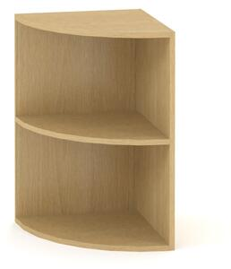

12 | KŘESLO | - rozměr 980x600 mm (VxŠ) - konstrukce dřevěná - potah textilní barva šedá | ks | 2 | 0.00 Kč | 0.00 Kč | 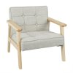

13 | NÁSTĚNKA KANCELÁŘSKÁ | - rozměr 900x1200 mm (VxŠ) - hliníkový rám - lněný potah barva šedá | ks | 3 | 0.00 Kč | 0.00 Kč | 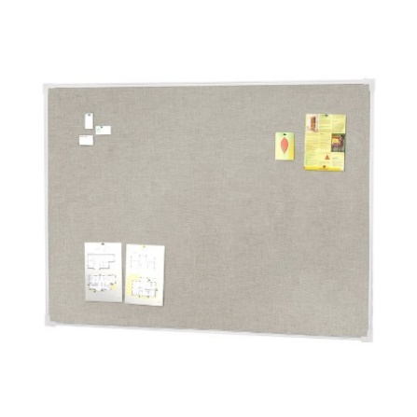

14 | NÁSTĚNKA KANCELÁŘSKÁ | - rozměr 900x2000 mm (VxŠ) - hliníkový rám - lněný potah barva šedá | ks | 1 | 0.00 Kč | 0.00 Kč | 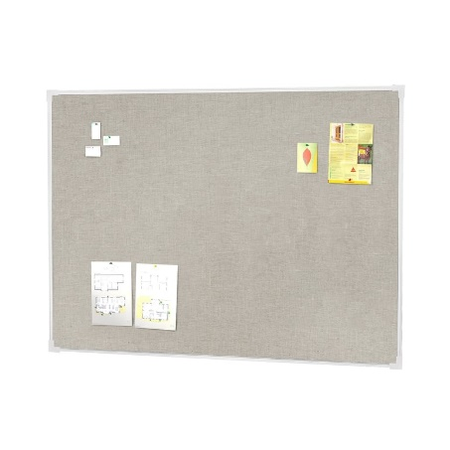

Uchazeč doloží podrobnou technickou specifikaci výrobku, kterým hodlá zakázku plnit.
Celkem cena bez DPH |  |  |  |  |  | 0.00 Kč
DPH 21% |  |  |  |  |  | 0.00 Kč
Cena celkem vč. DPH 21% |  |  |  |  |  | 0.00 Kč
Uchazeči o dodávku mobiliáře budou vyzváni k předložení fyzických vzorků materiálů (dekory) a typů kování.
Jakákoliv změna oproti technické specifikaci musí být ze strany dodavatele odůvodněna a následně schválena investorem formou změnového listu.
Veškeré rozměry a popisy jsou referenční. Nutné před výrobou zaměřit skutečné provedení stavby!!!
Výkresová dokumentace slouží jako podklad pro nacenění, nejedná se o výrobní dokumentaci. Tu vyhotovuje dodavatel a předkládá ke schválení zadavateli.
V celkové ceně za jednotlivé produkty je zahrnuta montáž, doprava a likvidace obalového materiálu.

